ResumenIndicadores
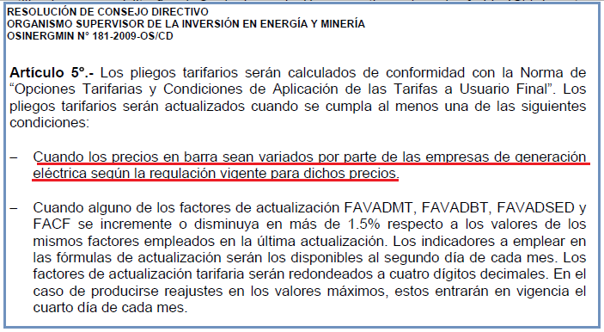
Reajuste al 01/Mayo/2012 |  |  |  |  |  | Factor que motiva ajuste.
 |  |  |  |  |  | Factor ajustado en la cadena de costos.

Actividad | Límite | Límite | Límite | Factor
Regulada | Inferior | Superior | Tarifario +/- | aplicable
Generación SEIN | 1.83% | 2.74% | 5% | Ft
Generación Aislada | -9.17% | -1.59% | 1.5% | Ft
Transmisión Principal | -2.96% | 4.74% | 5% | Ft |  | Resolución 057-2012-OS/CD
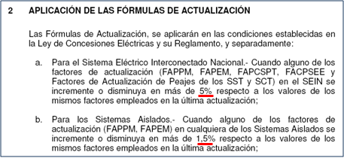
Transmisión Secundaria | -19.24% | 0.01% | 5% | Ft
Distribución | -0.48% | 0.61% | 1.5% | Ft
Precio a Nivel Generacion | -2.30% |  | 1% | Ft
Donde: | Ft = Factor calculado en la presente evaluación
 | Ft-1 = Factor empleado en la última actualización
 | = Factor ratificado en la evaluación del mes anterior
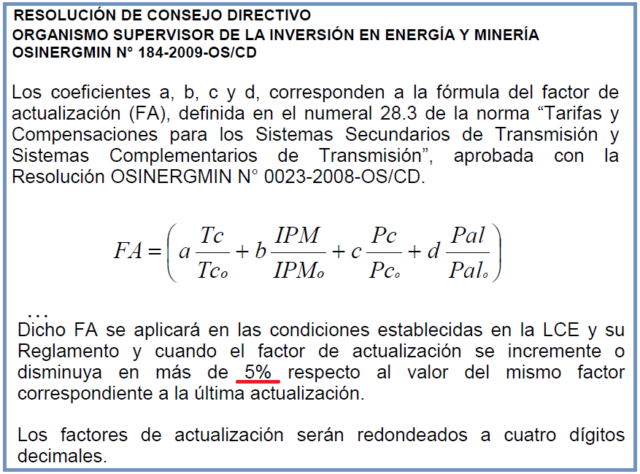
Variación respecto al mes pasado

Variable | 04/04/2012 | 01/05/2012 | Variación
IPM | 209.909211 | 209.909211 | 0.00%
TC (S/./US$) | 2.668 | 2.641 | -1.01%
PGN (S/./MMBtu) | 6.508 | 6.442 | -1.01%
FOBCB (US$/tn) | 125.890 | 125.890 | 0.00%
Diesel B5+ISC (S/./gl) - Callao | 10.570 | 10.570 | 0.00%
Residual+ISC (S/./gl.) - Callao | 7.960 | 7.960 | 0.00%
Diesel B5+ISC (S/./gl) - El Milagro | 10.290 | 10.230 | -0.58%
Diesel B5+ISC (S/./gl) - Iquitos | 9.530 | 9.530 | 0.00%
Residual+ISC (S/./gl.) - Iquitos | 7.800 | 7.800 | 0.00%
Diesel B5+ISC (S/./gl) - Cusco | 10.670 | 10.670 | 0.00%
IPCu (ctv.US$/lb) | 388.9033 | 384.8458 | -1.04%
IPAl (US$/tn) | 2350.0696 | 2315.7311 | -1.46%

Variaciones respecto a ultimo ajuste
Precio en Barra-SEIN |  |  |  |  |  | Transmision Secundaria
Variable | 04/04/2012 | 01/05/2012 | Variación |  |  | Variable | 04/04/2012 | 01/05/2012 | Variación
IPM | 209.909211 | 209.909211 | 0.0% |  |  | IPM | 209.909211 | 209.909211 | 0.0%
TC (S/./US$) | 2.668 | 2.641 | -1.0% |  |  | TC (S/./US$) | 2.668 | 2.641 | -1.0%
PGN (S/./MMBtu) | 6.508 | 6.442 | -1.0% |  |  | IPCu (ctv.US$/lb) | 388.903 | 384.84583333 | -1.0%
FOBCB (US$/tn) | 125.890 | 125.89 | 0.0% |  |  | IPAl (US$/tn) | 2350.070 | 2315.7311154 | -1.5%
Diesel 2+ISC (S/./gl) - Callao | 10.57 | 10.57 | 0.0%
Residual+ISC (S/./gl.) - Callao | 7.96 | 7.96 | 0.0% |  |  | Distribución
 |  |  |  |  |  | Variable | 04/04/2012 | 01/05/2012 | Variación
Precio en Barra-Aislados |  |  |  |  |  | IPM | 209.909211 | 209.909211 | 0.0%
Variable | 04/04/2012 | 01/05/2012 | Variación |  |  | TC (S/./US$) | 2.668 | 2.641 | -1.0%
IPM | 209.909211 | 209.909211 | 0.0% |  |  | IPCu (ctv.US$/lb) | 388.903 | 384.84583333 | -1.0%
TC (S/./US$) | 2.668 | 2.641 | -1.0% |  |  | IPAl (US$/tn) | 2350.070 | 2315.7311154 | -1.5%
PGN (S/./MMBtu) | 6.508 | 6.442 | -1.0% |  |  | TA Cobre | 0% | 0% | 0.00%
FOBCB (US$/tn) | 125.89 | 125.89 | 0.0% |  |  | TA Aluminio | 0% | 0% | 0.00%
Diesel 2+ISC (S/./gl) - El Milagro | 10.29 | 10.23 | -0.6%
Diesel 2+ISC (S/./gl) - Iquitos | 9.53 | 9.53 | 0.0% |  |  | Tasa Arancelaria (TA) para el rubro de Productos Importados (TABBT)
Residual+ISC (S/./gl.) - Iquitos | 7.8 | 7.8 | 0.0% |  |  | Variable | 04/04/2012 | 01/05/2012 | Diferencia
Diesel 2+ISC (S/./gl) - Cusco | 10.67 | 10.67 | 0.0% |  |  | Sector 1 | 1.05% | 1.05% | 0.00%
 |  |  |  |  |  | Sector 2 | 1.79% | 1.79% | 0.00%
Transmision Principal |  |  |  |  |  | Sector 3 | 2.08% | 2.08% | 0.00%
Variable | 04/04/2012 | 01/05/2012 | Variación |  |  | Sector 4 | 2.24% | 2.24% | 0.00%
IPM | 209.909211 | 209.909211 | 0.0% |  |  | Sector 5 | 1.93% | 1.93% | 0.00%
TC (S/./US$) | 2.668 | 2.641 | -1.0% |  |  | Sector Especial | 0.08% | 0.08% | 0.00%
IPCu (ctv.US$/lb) | 388.903 | 384.8458 | -1.0% |  | 100% Estado | Prepago | 0.43% | 0.43% | 0.00%
IPAl (US$/tn) | 2350.070 | 2315.7311 | -1.5% |  |  | Convencional | 0.74% | 0.74% | 0.00%
 |  |  |  |  | 100% Privado | Prepago | 0.43% | 0.43% | 0.00%
 |  |  |  |  |  | Convencional | 0.74% | 0.74% | 0.00%

Factores
Determinación de los Factores de Actualización Tarifaria Aplicables |  |  |  |  |  | Evaluación de los Factores de Actualización Tarifaria |  |  |  |  |  |  |  |  |  |  |  |  |  |  |  |  |  |  |  | Evaluación de los Factores de Actualización Tarifaria
Reajuste al 01/Mayo/2012 | Ft-1 | Ft |  | Aplicable
Descripción | 4-Apr-12 | 1-May-12 | Variación (%) | 1-May-12
A. GENERACIÓN - TARIFAS EN BARRA (Resolución OSINERGMIN N° 057-2012-OS/CD) |  |  |  |  |  | Indicadores Macroeconómicos y Precios de los Combustibles (Parte 1) |  |  |  |  |  |  |  |  |  |  | Cuadro N° 5 y 6 de Resolución OSINERGMIN N° 057-2012-OS/CD |  |  |  |  |  |  |  |  | Indicadores Macroeconómicos y Precios de los Combustibles (Parte 2)
1. POTENCIA (FAPPM) |  |  |  |  |  | Cuadro N° 6: Resolucion OSINERGMIN Nº 057-2012-OS/CD |  |  |  |  |  |  |  |  |  |  | Sistema | a | b | d | e | f | g | s | cb
Sistema Eléctrico Interconectado Nacional (SEIN) | 0.9733 | 1.0000 | 2.74% | 1.0000 |  | Valores Base al |  |  |  |  |  |  |  |  |  |  | SEIN | 0.7636 | 0.2364 | 0.1183 | 0.0000 | 0.0256 | 0.8544 |  | 0.00170 | VARIABLES
2. ENERGÍA (FAPEM) |  |  |  |  |  | Sistema | Punto de venta | Bio D2 (S/./gl) | R6 (S/./gl) | PCBo (US$/Ton) | ISC_Bio D2(S/./Galón) | ISC_R6 (S/./Galón) |  |  |  |  | Adinelsa |  |  | 0.1606 |  |  |  | 0.8394 |  | Produccion en el SEIN |  |  |  |  | GENERACIÓN (Resolucion OSINERGMIN Nº 057-2012-OS/CD)
SEIN | 0.9820 | 1.0000 | 1.83% | 1.0000 |  | SEIN | Lima (Callao) | 9.37 | 7.57 | 125.89 | 1.20 | 0.39 |  |  |  |  | Chavimochic |  |  | 0.1606 |  |  |  | 0.8394 |  | FPMg | 1.0000 |  |  |  |  | Fecha | IPM | TC (S/./US$) | PGN (S/./MMBtu) | FOBCB (US$/tn)
Adinelsa | 1.0162 | 1.0000 | -1.59% | 1.0000 |  | Electronorte | Callao | 9.03 |  |  | 1.20 |  |  |  |  |  | Edelnor |  |  | 0.1606 |  |  |  | 0.8394 |  | FTCg | 1.0000 |  |  |  | Valores Base | Resolucion Base | 209.909211 | 2.668 | 6.5282 | 125.89
Chavimochic | 1.0162 | 1.0000 | -1.59% | 1.0000 |  | Electro Oriente | Iquitos | 9.53 | 7.80 |  | 0.00 | 0.00 |  |  |  | G2 | Electro Oriente |  |  | 0.0903 | 0.0530 | 0.7831 |  | 0.0736 |  | FPGN | 1.0000 |  |  |  | Valores Actuales | Resolución Base | 209.909211 | 2.668 | 6.528 | 125.89
Edelnor | 1.0162 | 1.0000 | -1.59% | 1.0000 |  | Hidrandina, Seal | Callao | 9.03 |  |  | 1.20 |  |  |  |  | G4 | Electro Sur Este |  |  | 0.0118 | 0.9292 |  |  | 0.0590 |  | FCB | 1.0000 |  |  |  |  | Variación | 0.00% | 0.00% | 0.00% | 0.00%
Electro Oriente | 1.0820 | 1.0000 | -7.58% | 1.0000 |  | Electro Sur Este | Cusco | 9.47 |  |  | 1.20 |  |  |  |  |  | Electro Ucayali |  |  | 0.1606 |  |  |  | 0.8394 |  | FD2SEIN | 1.0000
Electro Sur Este | 1.1009 | 1.0000 | -9.17% | 1.0000 |  |  |  |  |  |  |  |  |  |  |  |  | Electrocentro |  |  | 0.1606 |  |  |  | 0.8394 |  | FR6SEIN | 1.0000
Electro Ucayali | 1.0162 | 1.0000 | -1.59% | 1.0000 |  |  |  |  |  |  |  |  |  |  |  | G1 | Electronorte |  |  | 0.1502 | 0.0690 |  |  | 0.7808 |  |  |  |  |  | G1 | Electronorte |  | Resolución 057-2012-OS/CD

Electrocentro | 1.0162 | 1.0000 | -1.59% | 1.0000 |  |  |  | Precios de referencia OSINERGMIN |  | PPVn - Lista Petroperú |  | Los Menores |  | ISC |  | G3 | Hidrandina |  |  | 0.1523 | 0.0550 |  |  | 0.7927 |  | Produccion en Aislados |  |  |  | G2 | Electro Oriente, Sersa
Electronorte | 1.0162 | 1.0000 | -1.59% | 1.0000 |  | Valores Actuales |  | 2012-03-31 |  | 2012-03-29 |  |  |  |  |  | G3 | Seal |  |  | 0.0795 | 0.5396 |  |  | 0.3809 |  | FD2G1 | 1.0000 |  |  | G3 | Electro Sur Medio, Hidrandina, Seal
Hidrandina | 1.0169 | 1.0000 | -1.66% | 1.0000 |  | Sistema | Punto de venta | D2 (S/./gl) | R6 (S/./gl) | D2 (S/./gl) | R6 (S/./gl) | D2 (S/./gl) | R6 (S/./gl) | ISC_D2 (S/./Galón) | ISC_R6 (S/./Galón) |  |  |  |  |  |  |  |  |  |  | FD2G2 | 1.0000 |  |  | G4 | Electro Sur Este
Seal | 1.0685 | 1.0000 | -6.41% | 1.0000 |  | SEIN | Lima (Callao) | 9.43 | 7.57 | 9.3700 | 7.7700 | 9.3700 | 7.5700 | 1.20 | 0.39 |  |  |  |  |  |  |  |  |  |  | FR6G2 | 1.0000
FA_PNG (Res. 078-2012-OS/CD) | 1.0235 | 1.0000 | -2.30% | 1.0000 | G1 | Electronorte | Callao |  |  | 9.0300 |  | 9.0300 | 0.0000 | 1.20 | 0.00 |  |  |  |  |  |  |  |  |  |  | FD2G3 | 1.0000
FIGV (Resoluciones OSINERGMIN N° 182-2009-OS/CD) | 1.1800 | 1.1800 | 0.00% | 1.1800 | G2 | Electro Oriente | Iquitos |  |  | 9.5300 | 7.8000 | 9.5300 | 7.8000 | 0.00 | 0.00 |  |  |  |  |  |  |  |  |  |  | FD2G4 | 1.0000
B1. TRANSMISIÓN PRINCIPAL - PEAJES (Resoluciónes OSINERGMIN N° 057-2012-OS/CD) |  |  |  |  | G3 | Hidrandina, Seal | Callao |  |  | 9.0300 |  | 9.0300 | 0.0000 | 1.20 | 0.00
SPT de REP | 0.9547 | 1.0000 | 4.74% | 1.0000 | G4 | Electro Sur Este | Cusco |  |  | 9.4700 |  | 9.4700 | 0.0000 | 1.20 | 0.00
SPT de Eteselva | 1.0348 | 1.0042 | -2.96% | 1.0000
SPT de Antamina | 0.9943 | 0.9998 | 0.55% | 1.0000 |  | Indicadores Macroeconómicos de la Transmision (Parte 1)
SPT de San Gabán | 0.9960 | 1.0013 | 0.53% | 1.0000 |  |  |  | l | m | n | o
SPT de Redesur | 0.9547 | 1.0000 | 4.74% | 1.0000 |  |  | SPT de REP | 1.0000 | 0.0000 | 0.0000 | 0.0000 |  |  |  |  |  |  |  |  |  |  |  |  |  |  | Indicadores Macroeconómicos de la Transmision (Parte 2)
SPT de Transmantaro | 0.9547 | 1.0000 | 4.74% | 1.0000 |  |  | SPT de Eteselva | 0.2800 | 0.2947 | 0.4175 | 0.0120 |  |  |  |  |  |  |  |  |  |  |  |  |  |  | VARIABLES |  |  |  |  | TRANSMISIÓN PRINCIPAL (Resolucion OSINERGMIN Nº 057-2012-OS/CD)
SPT de ISA | 0.9547 | 1.0000 | 4.74% | 1.0000 |  |  | SPT de Antamina | 0.5135 | 0.4838 | 0.0000 | 0.0025 |  | Transmision Secundaria | 0.83549509649 | 1.0957707324 | 1.4468749688 | 1.0334761742 |  |  |  |  |  |  |  |  | Transmisión Principal |  |  |  |  |  | Fecha | IPM | TC (S/./US$) | Pcu (ctv. US$/lb) | Pal
Cargo por Garantía | 0.9547 | 1.0000 | 4.74% | 1.0000 |  |  | SPT de San Gabán | 0.5159 | 0.4835 | 0.0000 | 0.0019 |  |  |  |  |  |  |  |  |  |  |  |  |  |  | FPMtp | 1.0000 |  |  |  | Valores Base | Resolucion Base | 209.909211 | 2.668000 | 271.3500 | 1856.7620
 |  |  |  |  |  |  | SPT de Redesur | 1.0000 | 0.0000 | 0.0000 | 0.0000 |  | Cuadro 4.2 FORMULAS DE ACTUALIZACION |  |  |  |  |  |  |  |  |  |  |  |  | FTCtp | 1.0000 |  |  |  | Valores Actuales | Resolución Base | 209.909211 | 2.668 | 271.3500 | 1856.7620
B. Actualización de Peajes por Áreas de Demanda (Resolución OSINERG N° 184-2009-OS/CD), BOOT (Res. 058-2012-OS/CD), SCT Transmantaro (Res. 076-2011-OS/CD, 121-2011-OS/CD, 059-2012-OS/CD) |  |  |  |  |  |  | SPT de Transmantaro | 1.0000 | 0.0000 | 0.0000 | 0.0000 |  | Área de Demanda | a | b | c | d |  |  |  |  |  |  |  |  | FPCUtp | 1.0000 |  |  |  |  | Variación | 0.00% | 0.00% | 0.00% | 0.00%
Área de Demanda 1 | 1.0388 | 1.0370 | -0.17% | 1.0370 |  |  | SPT de ISA | 1.0000 | 0.0000 | 0.0000 | 0.0000 |  | 1 | 0.2596 | 0.6392 | 0.0365 | 0.0647 |  |  |  |  |  |  |  |  | FPALtp | 1.0000
Área de Demanda 2 | 1.0479 | 1.0480 | 0.01% | 1.0480 |  |  | Cargo por Garantía | 1.0000 | 0.0000 | 0.0000 | 0.0000 |  | 2 | 0.2237 | 0.7146 | 0.0347 | 0.027
Área de Demanda 3 | 1.0373 | 1.0364 | -0.09% | 1.0364 |  |  |  |  |  |  |  |  | 3 | 0.2567 | 0.6654 | 0.0297 | 0.0482
Área de Demanda 4 | 1.0323 | 1.0318 | -0.05% | 1.0318 |  |  |  |  |  |  |  |  | 4 | 0.2527 | 0.6752 | 0.0153 | 0.0568 |  |  |  |  |  |  |  |  |  |  |  |  |  | TRANSMISIÓN SECUNDARIA
Área de Demanda 5 | 1.0202 | 1.0188 | -0.14% | 1.0188 |  | Cuadro 5.3.- FORMULAS DE ACTUALIZACION DE LOS SST DE ISA Y REDESUR (BOOT) |  |  |  |  |  |  | 5 | 0.3203 | 0.62 | 0.0244 | 0.0353 |  |  |  |  |  |  |  |  | Transmision Secundaria |  |  |  |  | (Resolución OSINERGMIN N° 184-2009-OS/CD) y 076-2011-OS/CD
Área de Demanda 6 | 1.0074 | 1.0038 | -0.36% | 1.0038 |  | Titular | Instalac.BOOT | a | b | c | d |  | 6 | 0.4145 | 0.5192 | 0.0484 | 0.0179 |  |  |  |  |  |  |  |  | FTCts | 0.8355 |  |  |  |  | Fecha | IPM | TC (S/./US$) (*) | Pco (ctv. US$/lb) | Pal
Área de Demanda 7 | 1.0088 | 1.0055 | -0.33% | 1.0055 |  | REDESUR | SST Tacna - Transf. 220/66/10 kV; 50 MVA | 1.0000 |  |  |  |  | 7 | 0.4071 | 0.5306 | 0.0473 | 0.015 |  |  |  |  |  |  |  |  | FPMts | 1.0958 |  |  |  | Valores Base | 2009-03-31 | 191.563075 | 3.161000 | 265.984167 | 2240.72037
Área de Demanda 8 | 1.0346 | 1.0327 | -0.18% | 1.0327 |  | ISA-PERÚ | SST Aguaytía – Pucallpa, S.E. Aguaytía 220/60/10kV, S.E. Pucallpa 138/60/10kV, Reactor 8MVAR | 1.0000 |  |  |  |  | 8 | 0.2694 | 0.6291 | 0.0323 | 0.0692 |  |  |  |  |  |  |  |  | FPCUts | 1.4469 |  |  |  | Valores Actuales | 2012-04-27 | 209.909211 | 2.641000 | 384.84583333 | 2315.7311154
Área de Demanda 9 | 1.0284 | 1.0267 | -0.17% | 1.0267 |  |  |  |  |  |  |  |  | 9 | 0.3016 | 0.6226 | 0.0343 | 0.0415 |  |  |  |  |  |  |  |  | FPALts | 1.0335 |  |  |  |  | Variación | 9.58% | -16.45% | 44.69% | 3.35%
Área de Demanda 10 | 1.0291 | 1.0281 | -0.10% | 1.0281 |  |  |  |  |  |  |  |  | 10 | 0.2715 | 0.6526 | 0.0186 | 0.0573
Área de Demanda 11 | 1.0424 | 1.0424 | 0.00% | 1.0424 |  |  |  |  |  |  |  |  | 11 | 0.2379 | 0.7021 | 0.0297 | 0.0303 |  |  |  |  |  |  |  |  |  |  |  |  |  | (*) En el caso de SCT Transmantaro
Área de Demanda 12 | 0.9808 | 0.9743 | -0.66% | 0.9743 |  | Cuadro 5.5.- FORMULAS DE ACTUALIZACION DE LOS SST DE EDEGEL Y CONENHUA |  |  |  |  |  |  | 12 | 0.5304 | 0.3806 | 0.0535 | 0.0355 |  |  |  |  |  |  |  |  |  |  |  |  |  | Valores Base de la Fórmula de Actualización en la Res. 076-2011-OS/CD, modificados mediante Res. 121-2011-OS/CD.
Área de Demanda 13 | 1.0368 | 1.0362 | -0.06% | 1.0362 |  | Titular | Instalaciones | a | b | c | d |  | 13 | 0.2546 | 0.6736 | 0.027 | 0.0448
Área de Demanda 14 | 1.0607 | 1.0608 | 0.01% | 1.0608 |  | EDEGEL | SST Celda de Transformación 220 kV - S.E. Cajamarquilla | 0.5929 | 0.4071 |  |  |  | 14 | 0.1973 | 0.7278 | 0.0508 | 0.0241
Área de Demanda 15 | 1.0094 | 1.0059 | -0.35% | 1.0059 |  | CONENHUA | SST LT Trujillo Norte - Cajamarca Norte 60 kV, Transformador 220/60/10 kV S.E. Cajamarca Norte | 0.3988 | 0.475 | 0.1159 | 0.0103 |  | 15 | 0.3143 | 0.5519 | 0.0007 | 0.1331
Instalaciones BOOT - Redesur | 0.8472 | 0.8355 | -1.38% | 0.8355
Instalaciones BOOT - ISA Peru | 0.8472 | 0.8355 | -1.38% | 0.8355 |  | Valores Base en Res. 076-2011-OS/CD, Res. 059-2012-OS/CD. Fórmula de Actualización en Res. 121-2011-OS/CD.
Otras Instalaciones- Edegel | 0.9457 | 0.9415 | -0.44% | 0.9415 |  | Titular | Instalaciones | a | b | c | d
Otras Instalaciones- Conenhua | 1.0380 | 1.0320 | -0.58% | 1.0320 |  | SCT de Transmantaro | Linea Independencia - Ica | 1
SCT de Transmantaro (Linea Independencia - Ica) | 1.0346 | 0.8355 | -19.24% | 0.8355
C.1 DISTRIBUCIÓN - VAD Y CARGOS FIJOS (Resolución OSINERG N° 182-2009-OS/CD)
1. VALOR AGREGADO DE DISTRIBUCIÓN EN MT (FAVADMT) |  |  |  |  |  | Indicadores Macroeconómicos de la Distribucion (Parte 1) |  |  |  |  |  |  |  |  |  |  |  |  |  |  |  |  |  |  |  | Indicadores Macroeconómicos de la Distribucion (Parte 2)
a) Sector 1 | 0.9983 | 0.9974 | -0.09% | 0.9974 |  | Factores Resolución 181-2009 OS/CD y 234-2010 OS/CD |  |  |  |  |  |  | SER
b) Sector 2 | 1.0196 | 1.0211 | 0.15% | 1.0211 |  |  | Sector 1 | Sector 2 | Sector 3 | Sector 4 | Sector 5 | Sector Especial | 100% Estado |  | 100% Empresa |  |  |  |  |  |  |  |  |  |  |  |  |  |  |  | DISTRIBUCIÓN (Resoluciones OSINERGMIN N° 181-2009-OS/CD ) |  |  |  |  |  | Tasa de Arancel
c) Sector 3 | 1.0284 | 1.0248 | -0.35% | 1.0248 |  |  |  |  |  |  |  |  | Prepago | Convencional | Prepago | Convencional |  |  |  |  |  |  |  |  |  |  |  |  |  |  |  | Fecha | IPM | TC (S/./US$) | IPCu (ctv.US$/lb) | IPAl (US$/tn) | Cobre | Aluminio
d) Sector 4 | 1.0152 | 1.0167 | 0.15% | 1.0167 |  | AMT | 0.7697 | 0.8572 | 0.7534 | 0.8365 | 0.8609 | 0.8802 | 0.8242 | 0.8272 | 0.8242 | 0.8272 |  |  |  |  |  |  |  |  |  |  |  |  |  |  | Valores Base | 2008-12-31 | 198.540960 | 3.142 | 315.510 | 2579.320 | 9.00% | 0.00%
e) Sector 5 | 1.0201 | 1.0220 | 0.19% | 1.0220 |  | BMT | 0.0675 | 0.0284 | 0.0253 | 0.064 | 0.0363 | 0.0374 | 0.0454 | 0.0446 | 0.0454 | 0.0446 |  |  |  |  |  |  |  |  |  |  |  |  |  |  | Valores Actuales | 2012-04-27 | 209.909211 | 2.641 | 384.846 | 2315.731 | 0.00% | 0.00%
f) Sector Especial | 1.0252 | 1.0278 | 0.25% | 1.0278 |  | CMT | 0.0216 | 0.025 | 0.2153 | 0.0183 | 0.0198 | 0.0193 | 0.0078 | 0.0077 | 0.0078 | 0.0077 |  |  |  |  |  |  |  |  |  |  |  |  |  |  |  | Variación | 5.73% | -15.95% | 21.98% | -10.22% | -25.00% | -100.00%
g) VAD SER 100 Estado Prepago | 1.0086 | 1.0094 | 0.08% | 1.0094 |  | DMT | 0.1412 | 0.0894 | 0.006 | 0.0812 | 0.083 | 0.0631 | 0.1226 | 0.1205 | 0.1226 | 0.1205
h) VAD SER 100 Estado Convencional | 1.0094 | 1.0102 | 0.08% | 1.0102 |  | ABT | 0.7878 | 0.8191 | 0.7891 | 0.7661 | 0.7565 | 0.715 | 0.7038 | 0.7606 | 0.7038 | 0.7606 |  |  |  |  |  |  |  |  |  |  |  |  |  |  | Cargo Comercial del Servicio Prepago (Resolución N° 442-2006-OS/CD)
i) VAD SER 100 Empresa Prepago | 1.0086 | 1.0094 | 0.08% | 1.0094 |  | BBT | 0.085 | 0.0842 | 0.0829 | 0.1235 | 0.1203 | 0.1812 | 0.2278 | 0.1577 | 0.2278 | 0.1577 |  |  |  |  |  |  |  |  |  |  |  |  |  |  |  | Fecha | IPM | El IPM del 28 del mes anterior a las tarifas del 01/05/2012
j) VAD SER 100 Empresa Convencional | 1.0094 | 1.0102 | 0.08% | 1.0102 |  | CBT | 0.0087 | 0.0182 | 0.0194 | 0.0105 | 0.0131 | 0.0868 | 0.0281 | 0.0336 | 0.0281 | 0.0336 |  |  |  |  |  |  |  |  |  |  |  |  |  |  | Valores Base | 2006-10-04 | 172.301372 | corresponde al IPM publicado el 01/04/2012 (IPM Marzo 2012)
2. VALOR AGREGADO DE DISTRIBUCIÓN EN BT (FAVADBT) |  |  |  |  |  | DBT | 0.1185 | 0.0785 | 0.1086 | 0.0999 | 0.1101 | 0.017 | 0.0403 | 0.0481 | 0.0403 | 0.0481 |  |  |  |  |  |  |  |  |  |  |  |  |  |  | Valores Actuales | 28 del mes anterior | 209.909211
a) Sector 1 | 1.0014 | 1.0016 | 0.02% | 1.0016 |  | ASED | 0.7496 | 0.6661 | 0.682 | 0.6374 | 0.6168 | 0.5794 | 0.625 | 0.6345 | 0.625 | 0.6345 |  |  |  |  |  |  |  |  |  |  |  |  |  |  |  | Variación | 21.83%
b) Sector 2 | 1.0113 | 1.0125 | 0.12% | 1.0125 |  | BSED | 0.1776 | 0.2346 | 0.2179 | 0.3556 | 0.3748 | 0.2811 | 0.3668 | 0.3575 | 0.3668 | 0.3575
c) Sector 3 | 1.0033 | 1.0035 | 0.02% | 1.0035 |  | CSED | 0.0728 | 0.0993 | 0.1001 | 0.007 | 0.0084 | 0.1395 | 0.0082 | 0.008 | 0.0082 | 0.008
d) Sector 4 | 0.9978 | 0.9979 | 0.01% | 0.9979 |  | DSED | 0.0000 | 0.0000 | 0.0000 | 0.0000 | 0.0000 | 0.0000 | 0.0000 | 0.0000 | 0.0000 | 0.0000 |  |  |  |  |  |  |  |  |  |  |  |  |  |  | DISTRIBUCIÓN (Resoluciones OSINERG N° 181-2009-OS/CD )
e) Sector 5 | 0.9957 | 0.9954 | -0.03% | 0.9954 |  | FTC x FTA, MT | 0.8405 | 0.8405 | 0.8405 | 0.8405 | 0.8405 | 0.8405 | 0.8405 | 0.8405 | 0.8405 | 0.8405 |  |  |  |  |  |  |  |  |  |  |  |  |  |  | IPM / IPM0 | 1.0573
f) Sector Especial | 1.0039 | 1.0027 | -0.12% | 1.0027 |  | FTC x FTA, BT | 0.8493 | 0.8556 | 0.8581 | 0.8594 | 0.8568 | 0.8413 | 0.8442 | 0.8468 | 0.8442 | 0.8468 |  |  |  |  |  |  |  |  |  |  |  |  |  |  | TC / TC0 | 0.8405
g) VAD SER 100 Estado Prepago | 0.9924 | 0.9920 | -0.04% | 0.9920 |  | FTC x FTA, SED | 0.8405 | 0.8405 | 0.8405 | 0.8405 | 0.8405 | 0.8405 | 0.8405 | 0.8405 | 0.8405 | 0.8405 |  |  |  |  |  |  |  |  |  |  |  |  |  |  | IPCu / IPCu0 | 1.2198
h) VAD SER 100 Estado Convencional | 1.0038 | 1.0041 | 0.03% | 1.0041 |  | MT |  |  |  |  |  |  |  |  |  |  |  |  |  |  |  |  |  |  |  |  |  |  |  |  | IPAl / IPAl0 | 0.8978
i) VAD SER 100 Empresa Prepago | 0.9924 | 0.9920 | -0.04% | 0.9920 |  | TC / TC0 | 0.8405 | 0.8405 | 0.8405 | 0.8405 | 0.8405 | 0.8405 | 0.8405 | 0.8405 | 0.8405 | 0.8405 |  |  |  |  |  |  |  |  |  |  |  |  |  |  | D / D0 Cubre | 0.7711
j) VAD SER 100 Empresa Convencional | 1.0038 | 1.0041 | 0.03% | 1.0041 |  | IPM / IPM0 | 1.0573 | 1.0573 | 1.0573 | 1.0573 | 1.0573 | 1.0573 | 1.0573 | 1.0573 | 1.0573 | 1.0573 |  |  |  |  |  |  |  |  |  |  |  |  |  |  | D / D0 Aluminio | 0.8405
2. VALOR AGREGADO DE DISTRIBUCIÓN EN SUBESTACIONES MT/BT (FASED) |  |  |  |  |  | D / Do MT | 0.8405 | 0.8405 | 0.8405 | 0.8405 | 0.8405 | 0.8405 | 0.8405 | 0.8405 | 0.8405 | 0.8405
a) Sector 1 | 1.0103 | 1.0103 | 0.00% | 1.0103 |  | IPcu/IPcuo*Dcu/Dcuo | 0.9406 | 0.9406 | 0.9406 | 0.9406 | 0.9406 | 0.9406 | 0.9406 | 0.9406 | 0.9406 | 0.9406
b) Sector 2 | 0.9970 | 0.9948 | -0.22% | 0.9948 |  | IPAl/IPAlo*Dcu/Dcuo | 0.7546 | 0.7546 | 0.7546 | 0.7546 | 0.7546 | 0.7546 | 0.7546 | 0.7546 | 0.7546 | 0.7546
c) Sector 3 | 1.0003 | 0.9984 | -0.19% | 0.9984 |  | BT |  |  |  |  |  |  |  |  |  |  |  |  |  |  |  |  |  |  |  |  |  |  |  |  | Cargo Comercial del Servicio Prepago (Resolución N° 442-2006-OS/CD)
d) Sector 4 | 0.9798 | 0.9794 | -0.04% | 0.9794 |  | TC / TC0 | 0.8405 | 0.8405 | 0.8405 | 0.8405 | 0.8405 | 0.8405 | 0.8405 | 0.8405 | 0.8405 | 0.8405 |  |  |  |  |  |  |  |  |  |  |  |  |  |  | IPM / IPM0 | 1.2183
e) Sector 5 | 0.9758 | 0.9751 | -0.07% | 0.9751 |  | IPM / IPM0 | 1.0573 | 1.0573 | 1.0573 | 1.0573 | 1.0573 | 1.0573 | 1.0573 | 1.0573 | 1.0573 | 1.0573
f) Sector Especial | 0.9848 | 0.9801 | -0.48% | 0.9801 |  | D / Do BT | 0.8362 | 0.8333 | 0.8320 | 0.8314 | 0.8327 | 0.8402 | 0.8387 | 0.8374 | 0.8387 | 0.8374
g) VAD SER 100 Estado Prepago | 0.9774 | 0.9768 | -0.06% | 0.9768 |  | IPcu/IPcuo*Dcu/Dcuo | 0.9406 | 0.9406 | 0.9406 | 0.9406 | 0.9406 | 0.9406 | 0.9406 | 0.9406 | 0.9406 | 0.9406
h) VAD SER 100 Estado Convencional | 0.9793 | 0.9789 | -0.04% | 0.9789 |  | IPAl/IPAlo*Dcu/Dcuo | 0.7546 | 0.7546 | 0.7546 | 0.7546 | 0.7546 | 0.7546 | 0.7546 | 0.7546 | 0.7546 | 0.7546
i) VAD SER 100 Empresa Prepago | 0.9774 | 0.9768 | -0.06% | 0.9768 |  | SED |  |  |  |  |  |  |  |  |  |  |  |  |  |  |  |  |  |  |  | Fecha | TC | IPM | D | IPCu | Dcu | IPAl | Dal
j) VAD SER 100 Empresa Convencional | 0.9793 | 0.9789 | -0.04% | 0.9789 |  | TC / TC0 | 0.8405 | 0.8405 | 0.8405 | 0.8405 | 0.8405 | 0.8405 | 0.8405 | 0.8405 | 0.8405 | 0.8405 |  |  |  |  |  |  |  |  |  | Base | 2.788 | 193.596414 | 2.788 | 313.90 | 3.04 | 2060.02 | 2.79
3. CARGOS FIJOS | 1.0509 | 1.0573 | 0.61% | 1.0573 |  | IPM / IPM0 | 1.0573 | 1.0573 | 1.0573 | 1.0573 | 1.0573 | 1.0573 | 1.0573 | 1.0573 | 1.0573 | 1.0573 |  |  |  |  |  |  |  |  |  | 27/04/2012 | 2.641 | 209.909211 | 2.641 | 384.84583333 | 2.64 | 2315.7311154 | 2.64
4. ENERGÍA REACTIVA (FACER) | 0.8523 | 0.8405 | -1.38% | 0.8405 |  | D / Do SED | 0.8405 | 0.8405 | 0.8405 | 0.8405 | 0.8405 | 0.8405 | 0.8405 | 0.8405 | 0.8405 | 0.8405 |  |  |  |  |  |  |  |  |  |  | 0.9473 | 1.0843 | 0.9473 | 1.2260 | 0.8691 | 1.1241 | 0.9473
FACCSP (Cargo Comercial del Servicio Prepago) Res. 442-2006-OS/CD | 1.2109 | 1.2183 | 0.61% | 1.2183 |  | IPcu/IPcuo*Dcu/Dcuo | 0.9406 | 0.9406 | 0.9406 | 0.9406 | 0.9406 | 0.9406 | 0.9406 | 0.9406 | 0.9406 | 0.9406
C.2 DISTRIBUCIÓN - PRESUPUESTOS DE CONEXIÓN - Resolución OSINERGMIN Nº 153-2011-OS/CD |  |  |  |  |  | IPAl/IPAlo*Dcu/Dcuo | 0.7546 | 0.7546 | 0.7546 | 0.7546 | 0.7546 | 0.7546 | 0.7546 | 0.7546 | 0.7546 | 0.7546 |  |  |  |  |  |  |  |  |  | CONEXIÓN
1. PRESUPUESTOS Y CARGOS DE REPOSICIÓN DE LA CONEXIÓN
Para conexiones |  |  |  |  |  | Tasa Arancelaria (TA) para el rubro de Productos Importados del Mes
a) Conexiones en Baja Tensión - C1/C2 | 1.0162 | 1.0049 | -1.11% | 1.0049 |  | TABMT | 0.00% | 0.00% | 0.00% | 0.00% | 0.00% | 0.00% | 0.00% | 0.00% | 0.00% | 0.00%
b) Conexiones en Baja Tensión - C3/C4 | 1.0364 | 1.0216 | -1.43% | 1.0216 |  | TABBT | 1.05% | 1.79% | 2.08% | 2.24% | 1.93% | 0.08% | 0.43% | 0.74% | 0.43% | 0.74% |  |  |  |  |  |  |  |  |  | Descripción | FAPC(x) | Tipo de Conexión | APC | BPC | CPC | DPC
c) Conexiones Básicas en Media Tensión (PMI y Celda) - C5 | 0.9805 | 0.9706 | -1.01% | 0.9706 |  | TABSED | 0.00% | 0.00% | 0.00% | 0.00% | 0.00% | 0.00% | 0.00% | 0.00% | 0.00% | 0.00% |  |  |  |  |  |  |  |  |  | Conexiones en Baja Tensión - C1/C2 | FAPC(1) | C1/C2 | 0.30 | 0.56 | 0.12 | 0.02
d) Otros Elementos Electromecánicos en Media Tensión - C5 | 1.0517 | 1.0373 | -1.37% | 1.0373 |  | 1+TA |  |  |  |  |  |  |  |  |  |  |  |  |  |  |  |  |  |  |  | Conexiones en Baja Tensión - C3/C4 | FAPC(2) | C3/C4 | 0.31 | 0.42 | 0.21 | 0.06
e) Vereda, Murete, Mástil y Protección de Estructuras - C1/C2/C3/C4/C5 | 1.0777 | 1.0843 | 0.61% | 1.0843 |  | TABMT | 1.0000 | 1.0000 | 1.0000 | 1.0000 | 1.0000 | 1.0000 | 1.0000 | 1.0000 | 1.0000 | 1.0000 |  |  |  |  |  |  |  |  |  | Conexiones Básicas en Media Tensión (PMI y Celda) - C5 | FAPC(3) | C5 | 0.17 | 0.83 | 0.00 | 0.00
Para cambio a conexión prepago |  |  |  |  |  | TABBT | 1.0105 | 1.0179 | 1.0208 | 1.0224 | 1.0193 | 1.0008 | 1.0043 | 1.0074 | 1.0043 | 1.0074 |  |  |  |  |  |  |  |  |  | Otros Elementos Electromecánicos en Media Tensión - C5 | FAPC(4) | C5 | 0.39 | 0.30 | 0.31 | 0.00
a) Conexiones en Baja Tensión - C1/C2 | 1.0074 | 0.9957 | -1.16% | 0.9957 |  | TABSED | 1.0000 | 1.0000 | 1.0000 | 1.0000 | 1.0000 | 1.0000 | 1.0000 | 1.0000 | 1.0000 | 1.0000 |  |  |  |  |  |  |  |  |  | Vereda, Murete, Mástil y Protección de Estructuras - C1/C2/C3/C4/C5 | FAPC(5) | C1/C2/C3/C4/C5 | 1.00 | 0.00 | 0.00 | 0.00
Para costos por metro de cable |  |  |  |  |  | Tasa Arancelaria (TA) para el rubro de Productos Importados Inicial (Resolucion OSINERGMIN N° 181-2009-OS/CD Y 234-2010 OS/CD) |  |  |  |  |  |  |  |  |  |  |  |  |  |  |  |  |  |  |  | Conexiones en Baja Tensión - C1/C2 | FAPC(6) | C1/C2 | 0.25 | 0.63 | 0.10 | 0.02
a) Conexiones en Baja Tensión - C1/C2 | 1.0995 | 1.0704 | -2.65% | 1.0704 |  | TABMT | 0.00% | 0.00% | 0.00% | 0.00% | 0.00% | 0.00% | 0.00% | 0.00% | 0.00% | 0.00% |  |  |  |  |  |  |  |  |  | Conexiones en Baja Tensión - C1/C2 | FAPC(7) | C1/C2 | 0.26 | 0.00 | 0.74 | 0.00
2. MANTENIMIENTO DE LA CONEXIÓN |  |  |  |  |  | TABBT | 1.57% | 2.68% | 3.13% | 3.36% | 2.89% | 0.13% | 0.65% | 1.12% | 0.65% | 1.12%
a) Conexiones en Baja Tensión - C1/C2 | 1.0637 | 1.0678 | 0.39% | 1.0678 |  | TABSED | 0.00% | 0.00% | 0.00% | 0.00% | 0.00% | 0.00% | 0.00% | 0.00% | 0.00% | 0.00%
b) Conexiones en Baja y Media Tensión (PMI y Celda) - C3/C4/C5 | 1.0707 | 1.0760 | 0.50% | 1.0760 |  | 1+TA |  |  |  |  |  |  |  |  |  |  |  |  |  |  |  |  |  |  |  | MANTENIMIENTO
C.3. DISTRIBUCIÓN - CORTE Y RECONEXIÓN (FAIM) - Resolución OSINERGMIN Nº 159-2011-OS/CD |  |  |  |  |  | TABMT | 1.0000 | 1.0000 | 1.0000 | 1.0000 | 1.0000 | 1.0000 | 1.0000 | 1.0000 | 1.0000 | 1.0000
a) Corte y Reconexión | 1.0482 | 1.0546 | 0.61% | 1.0546 |  | TABBT | 1.0157 | 1.0268 | 1.0313 | 1.0336 | 1.0289 | 1.0013 | 1.0065 | 1.0112 | 1.0065 | 1.0112
 |  |  |  |  |  | TABSED | 1.0000 | 1.0000 | 1.0000 | 1.0000 | 1.0000 | 1.0000 | 1.0000 | 1.0000 | 1.0000 | 1.0000 |  |  |  |  |  |  |  |  |  | Descripción | FACM(x) | Tipo de Conexión | ACM | BCM | CCM | DCM
 |  | Factor que motiva ajuste |  |  |  |  |  |  |  |  |  |  |  |  |  |  |  |  |  |  |  |  |  |  |  | Conexiones Aéreas, Subterráneas, Subterráneas Múltiples y Mixtas en Baja Tensión | FACM(1) | C1/C2 | 0.88 | 0.12 | 0.00 | 0.00
 |  |  | Factor ajustado en la cadena de costos |  |  |  |  |  |  |  |  |  |  |  |  |  |  |  |  |  |  |  |  |  |  | Conexiones Aéreas, Mixtas y Subterráneas en Baja Tensión Conexiones en Media Tensión (PMI y Celda) | FACM(2) | C3/C4/C5 | 0.94 | 0.06 | 0.00 | 0.00

PCSPT
PEAJES DE CONEXIÓN A LOS SISTEMAS DE TRANSMISIÓN


 | PEAJE DE CONEXIÓN AL SISTEMA PRINCIPAL DE TRANSMISIÓN
 | Resoluciones OSINERGMIN Nº 057-2012-OS/CD
 | Actualizado al 01/Mayo/2012
 | Sistema de Transmisión |  | PCSPT + PTSGT (S/./kW-mes)
 |  |  | Base | FAPCSPT | Actualizado
 | SPT de REP |  | 0.75 | 1.00000 | 0.75
 | SPT de San Gabán |  | 0.01 | 1.00000 | 0.01
 | SPT de Antamina |  | 0.01 | 1.00000 | 0.01
 | SPT de Eteselva |  | 0.12 | 1.00000 | 0.12
 | SPT de Redesur |  | 0.55 | 1.00000 | 0.55
 | SPT de Transmantaro |  | 1.86 | 1.00000 | 1.86
 | SPT de ISA |  | 0.38 | 1.00000 | 0.38
 | Cargo Unitario por Compensación por Seguridad de Suministro (*) |  | 0.20 | 1.00000 | 0.20
 | Cargo Unitario por CVOA-CMg (*) |  | 2.01 | 1.00000 | 2.01
 | Cargo Unitario por CVOA-RSC (*) |  | 0.00 | 1.00000 | 0.00
 | Cargo por Prima (*) | Cogeneración Paramonga | 0.02 | 1.00000 | 0.02
 |  | C.H. Santa Cruz II | 0.03 | 1.00000 | 0.03
 |  | C.H. Santa Cruz I | 0.02 | 1.00000 | 0.02
 |  | C.H. Poechos 2 | 0.04 | 1.00000 | 0.04
 |  | C.H. Roncador | 0.02 | 1.00000 | 0.02
 |  | C.H. Carhuaquero IV | 0.12 | 1.00000 | 0.12
 |  | C.H. Caña Brava | 0.03 | 1.00000 | 0.03
 |  | C.H. La Joya | 0.03 | 1.00000 | 0.03
 |  | C.T. Huaycoloro | 0.14 | 1.00000 | 0.14
 |  | C. H. Purmacana | 0.01 | 1.00000 | 0.01
 |  | C.H. Huasahuasi I | 0.05 | 1.00000 | 0.05
 |  | C.H. Huasahuasi II | 0.05 | 1.00000 | 0.05
 |  | C.H. Nuevo Imperial | 0.03 | 1.00000 | 0.03
 | Cargo Unitario por Generación Adicional | Usuarios Regulados | 3.25 | 1.00000 | 3.25
 | Línea Chilca -Zapallal (Tramos 1 y 2) |  | 0.38 | 1.00000 | 0.38
 | Líneas Carhuamayo - Cajamarca 220 kV (Tramos 1, 2, 3 y4) y SVC-Cajamarca |  | 0.67 | 1.00000 | 0.67
 |  |  | 10.78 |  | 10.78 |  |  |  |  | http://www2.osinerg.gob.pe/PreciosReferencia/pdf/2010/Diciembre/Potencia_Efectiva_Unidades_Duales(DP).PDF
 | (*) Valores que dependen de la variable "p" la cual se actualiza trimestralmente.

 | PEAJE TOTAL ACUMULADO EN MT POR ÁREA DE DEMANDA (ctm. S/./kWh)
 | Resolución OSINERGMIN Nº 184-2009-OS/CD modificado por R.279-2009 - Cuadro 4.1. Incluye Res. 059-2012-OS/CD
 | Actualizado al 01/Mayo/2012
 | Área Demanda | Base | FA | Actualizado | DISTRIBUIDORAS | GENERADORAS
 | 1 | 1.1954 |  | 1.3021 | ADIL, ELNO | ELP, REP
 | 2 | 1.778 |  | 1.3694 | ADIL, ELN | REP, DEPO
 | 3 | 1.0618 |  | 1.1781 | CHAV, ELNM | ETEN, REP
 | 4 | 4.6643 |  | 4.2029 | ELOR | GSMA
 | 5 | 2.1623 |  | 2.2356 | ADIL, ELC, ELP | REP, CAND, CONE, ELAN
 | 6 | 1.2289 |  | 1.5827 | ADIL, EDLN, ELNM | REP, CAHU
 | 7 | 1.3704 |  | 1.4467 | EDCA, LDS | REP
 | 8 | 2.0295 |  | 1.9183 | ADIL, COEL, ELSM, SEAL | ISA, REP
 | 9 | 1.3045 |  | 0.9059 | ELS, SEAL | CONE, EGAS, REP
 | 10 | 1.6647 |  | 1.6991 | ELSE | EGEM, REP
 | 11 | 1.7064 |  | 1.6224 | ELPU | REP
 | 12 | 1.1435 |  | 1.6517 | ELS | ENER, SOUT
 | 13 | 1.0654 |  | 0.8961 | ELS | EGES
 | 14 | 0.8695 |  | 0.8421 | ELUC
 | 15 | 0.0625 |  | 0.0614 |  | REP

 | PEAJE TOTAL ACUMULADO EN MT POR ÁREA DE DEMANDA (ctm. S/./kWh) |  |  |  |  | (Art. 1ro.) | (Art. 2do.) | (Art. 1ro +2do.)
 | Área de | Titular |  | Acumulado en MT | Factor | Acumulado MT | Acumulado MT | Acumulado MT
 | Demanda |  |  | Ctm. S/./kWh | de Actualización | Actualizado |  | Actualizado
 | 1 | ADINELSA |  | 0.1158 | 1.0370 | 0.1201 | (0.0075) | 0.1126
 |  | ELECTRONOROESTE |  | 0.9682 | 1.0370 | 1.0040 | (0.1521) | 0.8519
 |  | ELECTROPERÚ |  | 0.0152 | 1.0370 | 0.0158 | (0.0010) | 0.0148
 |  | REP |  | 0.2970 | 1.0370 | 0.3080 | 0.0148 | 0.3228
 |  | TOTAL ÁREA |  | 1.3962 |  | 1.4479 | (0.1458) | 1.3021
 | 2 | ADINELSA |  | 0.2921 | 1.0480 | 0.3061 | (0.0260) | 0.2801
 |  | DEPOLTI |  | 0.3586 | 1.0480 | 0.3758 | (0.0288) | 0.3470
 |  | ELECTRONORTE |  | 0.8709 | 1.0480 | 0.9127 | (0.1946) | 0.7181
 |  | REP |  | 0.0252 | 1.0480 | 0.0264 | (0.0022) | 0.0242
 |  | TOTAL ÁREA |  | 1.5468 |  | 1.6210 | (0.2516) | 1.3694
 | 3 | CHAVIMOCHIC |  | 0.0086 | 1.0364 | 0.0089 | (0.0001) | 0.0088
 |  | ETENORTE |  | 0.0488 | 1.0364 | 0.0506 | (0.0015) | 0.0491
 |  | HIDRANDINA |  | 1.0344 | 1.0364 | 1.0721 | (0.0964) | 0.9757
 |  | REP |  | 0.1259 | 1.0364 | 0.1305 | 0.0140 | 0.1445
 |  | TOTAL ÁREA |  | 1.2177 |  | 1.2621 | (0.0840) | 1.1781
 | 4 | ELECTRO ORIENTE |  | 3.8149 | 1.0318 | 3.9362 | 0.3510 | 4.2872
 |  | GOB. REG. SAN MARTIN |  | 0.0000 | 1.0318 | 0.0000 | (0.0843) | (0.0843)
 |  | TOTAL ÁREA |  | 3.8149 |  | 3.9362 | 0.2667 | 4.2029
 | 5 | ADINELSA |  | 0.0788 | 1.0188 | 0.0803 | (0.0012) | 0.0791
 |  | CEMENTO ANDINO |  | 0.0132 | 1.0188 | 0.0134 | (0.0003) | 0.0131
 |  | CONENHUA |  | 0.0352 | 1.0188 | 0.0359 | (0.0005) | 0.0354
 |  | ELECTROANDES |  | 1.0646 | 1.0188 | 1.0846 | (0.0151) | 1.0695
 |  | ELECTROCENTRO |  | 1.0832 | 1.0188 | 1.1036 | (0.1530) | 0.9506
 |  | ELECTROPERÚ |  | 0.0101 | 1.0188 | 0.0103 | (0.0002) | 0.0101
 |  | REP |  | 0.0683 | 1.0188 | 0.0696 | 0.0082 | 0.0778
 |  | TOTAL ÁREA |  | 2.3534 |  | 2.3977 | (0.1621) | 2.2356
 | 6 | ADINELSA |  | 0.0013 | 1.0038 | 0.0013 | 0.0000 | 0.0013
 |  | CAHUA |  | 0.0113 | 1.0038 | 0.0113 | (0.0005) | 0.0108
 |  | EDELNOR |  | 1.1443 | 1.0038 | 1.1486 | (0.0921) | 1.0565
 |  | HIDRANDINA |  | 0.0031 | 1.0038 | 0.0031 | (0.0001) | 0.0030
 |  | REP |  | 0.0129 | 1.0038 | 0.0129 | (0.0006) | 0.0123
 |  | REP_AdicRAG |  | 0.0072 | 1.0038 | 0.0072 | (0.0004) | 0.0068
 |  | Resolucion OSINERGMIN N° 079-2012 OS/CD. (PUC) |  | 0.4920 | 1.0000 | 0.4920 | 0.0000 | 0.4920
 |  | TOTAL ÁREA |  | 1.1801 |  | 1.6764 | (0.0937) | 1.5827
 | 7 | EDECAÑETE |  | 0.0220 | 1.0055 | 0.0221 | (0.0066) | 0.0155
 |  | LUZ DEL SUR |  | 1.0996 | 1.0055 | 1.1056 | (0.1776) | 0.9280
 |  | REP |  | 0.0118 | 1.0055 | 0.0119 | (0.0007) | 0.0112
 |  | Resolucion OSINERGMIN N° 079-2012 OS/CD. (PUC) |  | 0.4920 | 1.0000 | 0.4920 | 0.0000 | 0.4920
 |  | TOTAL ÁREA |  | 1.1334 |  | 1.6316 | (0.1849) | 1.4467
 | 8 | ADINELSA |  | 0.0029 | 1.0327 | 0.0030 | (0.0002) | 0.0028
 |  | COELVISAC |  | 0.0940 | 1.0327 | 0.0971 | (0.0105) | 0.0866
 |  | ELECTRO SUR MEDIO |  | 0.9611 | 1.0327 | 0.9925 | (0.1128) | 0.8797
 |  | ISA |  | 0.0000 | 1.0327 | 0.0000 | 0.0000 | 0.0000
 |  | REP |  | 0.5248 | 1.0327 | 0.5420 | (0.0128) | 0.5292
 |  | SEAL |  | 0.0078 | 1.0327 | 0.0081 | (0.0007) | 0.0074
 |  | REP_AdicRAG |  | 0.4655 | 1.0327 | 0.4807 | (0.0397) | 0.4410
 |  | SCT de Transmantaro (Linea Independencia - Ica) (*) |  | 0.1934 | 0.8355 | 0.1616 | (0.1900) | (0.0284)
 |  | TOTAL ÁREA |  | 2.2495 |  | 2.2850 | (0.3667) | 1.9183
 | 9 | CONENHUA |  | 0.0416 | 1.0267 | 0.0427 | (0.0054) | 0.0373
 |  | EGASA |  | 0.0851 | 1.0267 | 0.0874 | (0.0081) | 0.0793
 |  | ELECTROSUR |  | 0.0069 | 1.0267 | 0.0071 | (0.0005) | 0.0066
 |  | REP |  | 0.0242 | 1.0267 | 0.0248 | (0.0021) | 0.0227
 |  | SEAL |  | 0.9353 | 1.0267 | 0.9603 | (0.2003) | 0.7600
 |  | TOTAL ÁREA |  | 1.0931 |  | 1.1223 | (0.2164) | 0.9059
 | 10 | EGEMSA |  | 0.2110 | 1.0281 | 0.2169 | (0.0356) | 0.1813
 |  | ELECTRO SUR ESTE |  | 1.3214 | 1.0281 | 1.3585 | (0.0932) | 1.2653
 |  | REP |  | 0.2281 | 1.0281 | 0.2345 | 0.0180 | 0.2525
 |  | TOTAL ÁREA |  | 1.7605 |  | 1.8099 | (0.1108) | 1.6991
 | 11 | ELECTRO PUNO |  | 0.8611 | 1.0424 | 0.8976 | (0.1899) | 0.7077
 |  | REP |  | 0.8539 | 1.0424 | 0.8901 | 0.0246 | 0.9147
 |  | TOTAL ÁREA |  | 1.7150 |  | 1.7877 | (0.1653) | 1.6224
 | 12 | ELECTROSUR |  | 1.1809 | 0.9743 | 1.1506 | 0.1433 | 1.2939
 |  | ENERSUR |  | 0.4491 | 0.9743 | 0.4376 | (0.0731) | 0.3645
 |  | SOUTHERN PERÚ |  | 0.0000 | 0.9743 | 0.0000 | (0.0067) | (0.0067)
 |  | TOTAL ÁREA |  | 1.6300 |  | 1.5882 | 0.0635 | 1.6517
 | 13 | EGESUR |  | 0.0089 | 1.0362 | 0.0092 | (0.0005) | 0.0087
 |  | ELECTROSUR |  | 0.9158 | 1.0362 | 0.9490 | (0.0616) | 0.8874
 |  | TOTAL ÁREA |  | 0.9247 |  | 0.9582 | (0.0621) | 0.8961
 | 14 | ELECTRO UCAYALI |  | 0.8470 | 1.0608 | 0.8985 | (0.0564) | 0.8421
 |  | TOTAL ÁREA |  | 0.8470 |  | 0.8985 | (0.0564) | 0.8421
 | 15 | REP |  | 0.0648 | 1.0059 | 0.0652 | (0.0038) | 0.0614
 |  | TOTAL ÁREA |  | 0.0648 |  | 0.0652 | (0.0038) | 0.0614
 | (*) Valores Base en Res. 076-2011-OS/CD, Res. 059-2012-OS/CD. Fórmula de Actualización en Res. 121-2011-OS/CD.
 | PEAJE TOTAL POR ÁREA DE DEMANDA (CPSEE - ctm. S/./kW.h)
 | Resolución OSINERGMIN Nº 184-2009-OS/CD-Cuadro 5.1 (Pag. 227). Incluye Res. Nº 059-2012-OS/CD
 | Actualizado al 01/Mayo/2012
 | Sistemas Eléctricos a los que se aplica el cargo | Titular de Transmisión/Barra-Tensión/Sistemas Eléctricos[1]/Instalaciones | Base | FA | Actualizado
 | Tacna, Tomasiri, Yarada y Tarata | SST Tacna (Los Héroes) - Transf. 220/66/10 kV; 50 MVA [2] | 0.4727 | 0.8355 | 0.3949
 | Pucallpa, Campo Verde | SST Aguaytía-Pucallpa, S.E. Aguaytía 220/138/22,9 kV, S.E. Pucallpa 138/60/10 kV, Reactor 8 MVAR | 1.6987 | 0.8355 | 1.4193
 | 1] El cargo CPSEE se aplica únicamente a los sistemas eléctricos indicados y no a toda el Área de Demanda en la que se encuentran.
 | [2] Los cargos correspondientes a estas instalaciones son el resultado de la liquidación anual de los respectivos contratos BOOT.

 | Anexo 6 (Factores de Expansión de Pérdidas Medias Media Tension)
 | Resolución OSINERGMIN Nº 184-2009-OS/CD modificado por R.279-2009 |  |  |  | Factores aplicables para compras en AT (/1)
 | Área de Demanda | FPMdP | FPMdE |  | FPMdP | FPMdE
 | 1 | 1.0277 | 1.0261 |  | 1.02770 | 1.02610
 | 2 | 1.0303 | 1.0262 |  | 1.00625 | 1.00470
 | 3 | 1.0231 | 1.0187 |  | 1.00491 | 1.00414
 | 4 | 1.0163 | 1.0108 |  | 1.01630 | 1.01080
 | 5 | 1.0248 | 1.0224 |  | 1.00619 | 1.00590
 | 6 | 1.0224 | 1.0196 |  | 1.00749 | 1.00661
 | 7 | 1.0266 | 1.027 |  | 1.00696 | 1.00716
 | 8 | 1.0358 | 1.0345 |  | 1.03580 | 1.03450
 | 9 | 1.0327 | 1.0292 |  | 1.00604 | 1.00557
 | 10 | 1.0139 | 1.0127 |  | 1.00446 | 1.00506
 | 11 | 1.0267 | 1.0166 |  | 1.02670 | 1.01660
 | 12 | 1.004 | 1.0043 |  | 1.00400 | 1.00430
 | 13 | 1.0275 | 1.0179 |  | 1.02750 | 1.01790
 | 14 | 1.0148 | 1.0121 |  | 1.01480 | 1.01210
 |  |  |  |  | (/1) Referencia: Ultimo párrafo, Artículo 43 y numeral 19.5 de la Resolución OSINERGMIN 023-2008 OS/CD

 | FPMdP |  |  |  |  | FPMdE
 | a de Demanda | Acumulado en MAT | Acumulado en AT | Acumulado en MT |  | a de Demanda | Acumulado en MAT | Acumulado en AT | Acumulado en MT
 | 1 | 1.0000 | 1.0219 | 1.0277 |  | 1 | 1.0000 | 1.0212 | 1.0261
 | 2 | 1.0010 | 1.0239 | 1.0303 |  | 2 | 1.0007 | 1.0214 | 1.0262
 | 3 | 1.0041 | 1.0181 | 1.0231 |  | 3 | 1.0030 | 1.0145 | 1.0187
 | 4 | 1.0000 | 1.012 | 1.0163 |  | 4 | 1.0000 | 1.008 | 1.0108
 | 5 | 1.0014 | 1.0185 | 1.0248 |  | 5 | 1.0013 | 1.0164 | 1.0224
 | 6 | 1.0011 | 1.0148 | 1.0224 |  | 6 | 1.0010 | 1.0129 | 1.0196
 | 7 | 1.0016 | 1.0195 | 1.0266 |  | 7 | 1.0017 | 1.0197 | 1.027
 | 8 | 1.0000 | 1.0315 | 1.0358 |  | 8 | 1.0000 | 1.0313 | 1.0345
 | 9 | 1.0029 | 1.0265 | 1.0327 |  | 9 | 1.0027 | 1.0235 | 1.0292
 | 10 | 1.0022 | 1.0094 | 1.0139 |  | 10 | 1.0015 | 1.0076 | 1.0127
 | 11 | 1.0000 | 1.0239 | 1.0267 |  | 11 | 1.0000 | 1.0148 | 1.0166
 | 12 | 1.0000 | 1.0005 | 1.004 |  | 12 | 1.0000 | 1.0002 | 1.0043
 | 13 | 1.0000 | 1.0169 | 1.0275 |  | 13 | 1.0000 | 1.0103 | 1.0179
 | 14 | 1.0000 | 1.0069 | 1.0148 |  | 14 | 1.0000 | 1.0059 | 1.0121

IPM-TC-COBRE-ALUMINIO
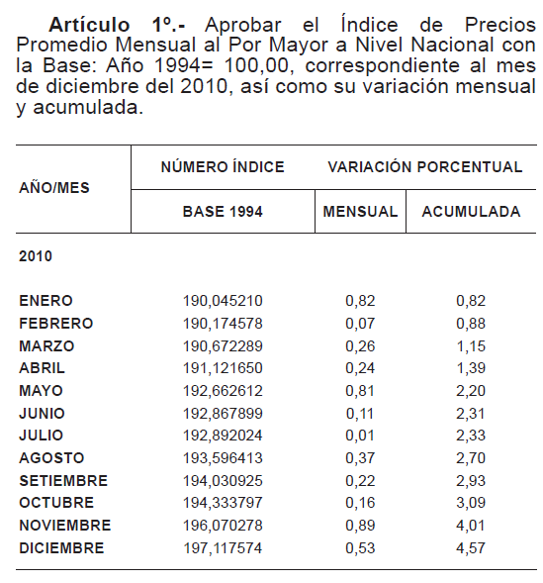
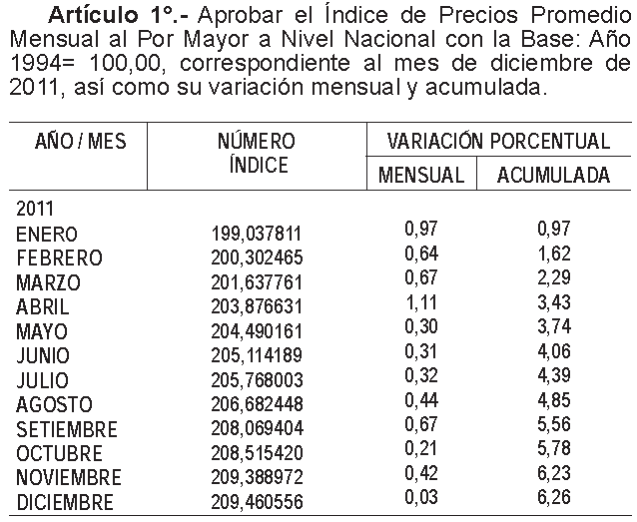
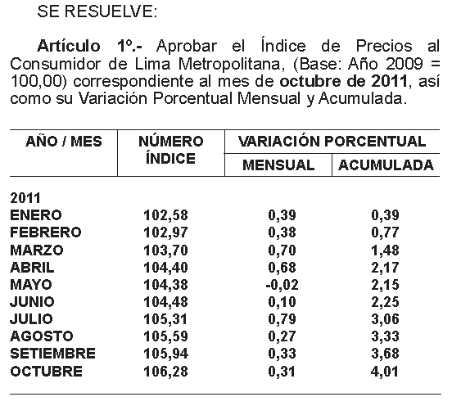
ANEXO 1: ACTUALIZACIÓN DEL PRECIO DEL ALUMINIO, PRECIO DEL COBRE, IPM, TIPO DE CAMBIO
 |  |  |  |  |  |  |  |  |  | PRECIO DEL COBRE - Fuente BCRP (Nota Semanal - Cuadro 58) | IPM Al 01.04.2012 = IPM para las tarifas del 01/05/2012 (disponible) | IPC Al 01.04.2012
 |  |  | Mes t-2 | Mes t-2 | Mes t-1 | Mes t-1
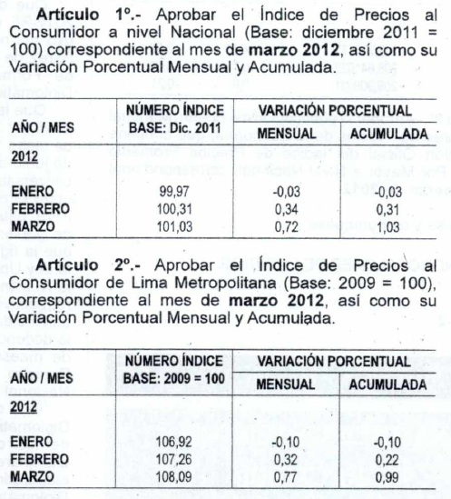
 |  | Fecha del indicador === > | Mar-2012 | Mar-2012 | 2012-04-27 | Mar-2012 |  |  |  | http://www.bcrp.gob.pe/docs/Estadisticas/Cuadros-Estadisticos/2012/cuadros-estadisticos-04-2012.pdf
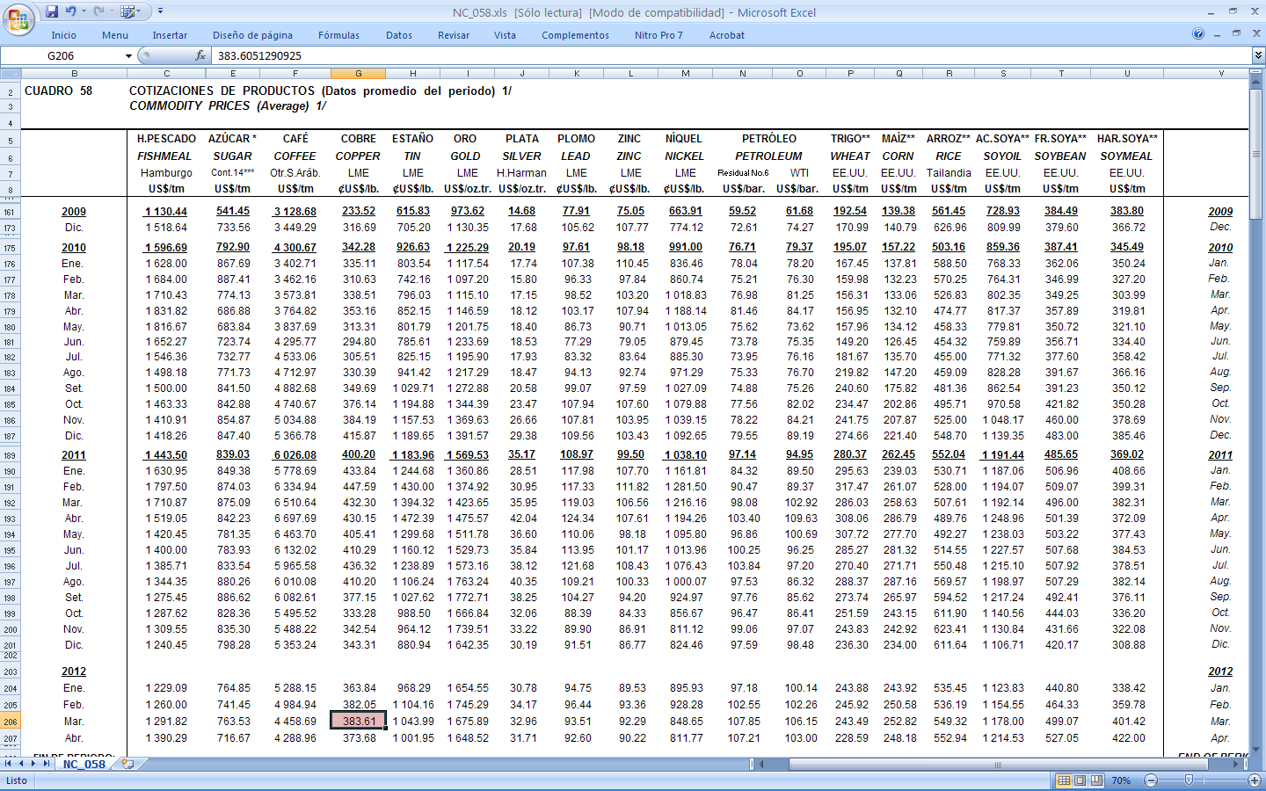
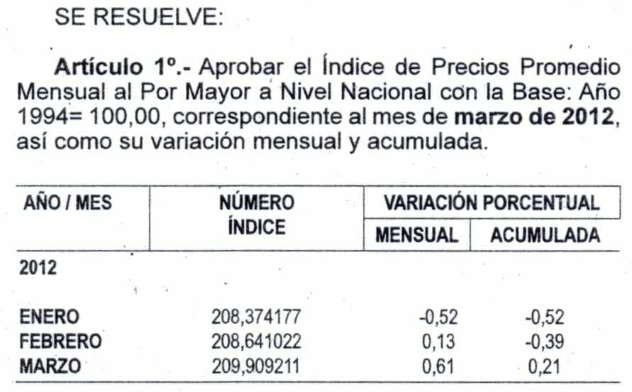
 | Ajuste | Al | IPAl | IPCu | TC (S/./US$) | IPM | Aplicar a:
 | 2012-05-01 | 2012-04-27 | 2315.73112 | 384.84583 | 2.641 | 209.909211 | Tarifas a usuario final, costos de conexión, cargos de reposición y mantenimiento e importes maximos por corte y reconexión.

 | ALUMINIO | Promedio === > |  |  | 2315.731115 |  | COBRE | Promedio === > | 384.845833

 | NRO | AÑO | MES | DÍA | PRICE (US$/tn) |  |  |  | IPCu - Tarifas
 | 52 | 2011 | 2011-04-08 | 2011-04-08 | 2631.950 |  | Nro | Mes | US$/lb
 | 51 | 2011 | 2011-04-15 | 2011-04-15 | 2635.400 |  | 12 | Apr-11 | 430.15
 | 50 | 2011 | 2011-04-22 | 2011-04-22 | 2690.875 |  | 11 | May-11 | 405.41
 | 49 | 2011 | 2011-04-29 | 2011-04-29 | 2743.917 |  | 10 | Jun-11 | 410.29
 | 48 | 2011 | 2011-05-06 | 2011-05-06 | 2695.813 |  | 9 | Jul-01 | 436.32
 | 47 | 2011 | 2011-05-13 | 2011-05-13 | 2627.100 |  | 8 | Aug-11 | 410.20
 | 46 | 2011 | 2011-05-20 | 2011-05-20 | 2524.450 |  | 7 | Sep-11 | 377.15
 | 45 | 2011 | 2011-05-27 | 2011-05-27 | 2528.800 |  | 6 | Oct-11 | 333.28
 | 44 | 2011 | 2011-06-03 | 2011-06-03 | 2635.500 |  | 5 | Nov-11 | 342.54
 | 43 | 2011 | 2011-06-10 | 2011-06-10 | 2633.150 |  | 4 | Dec-11 | 343.31
 | 42 | 2011 | 2011-06-17 | 2011-06-17 | 2549.400 |  | 3 | Jan-12 | 363.84
 | 41 | 2011 | 2011-06-24 | 2011-06-24 | 2491.750 |  | 2 | Feb-12 | 382.05
 | 40 | 2011 | 2011-07-01 | 2011-07-01 | 2486.300 |  | 1 | Mar-12 | 383.61
 | 39 | 2011 | 2011-07-08 | 2011-07-08 | 2507.200
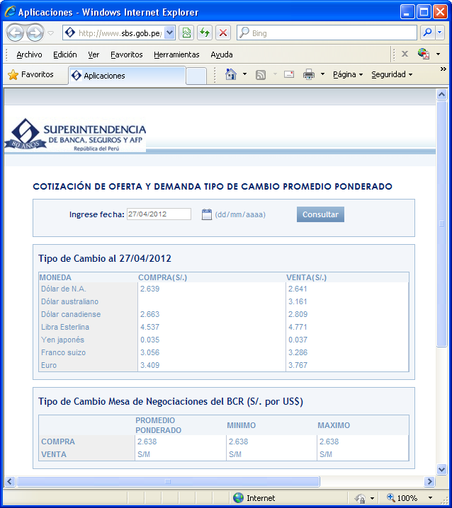
 | 38 | 2011 | 2011-07-15 | 2011-07-15 | 2454.250
 | 37 | 2011 | 2011-07-22 | 2011-07-22 | 2492.350
 | 36 | 2011 | 2011-07-29 | 2011-07-29 | 2597.750
 | 35 | 2011 | 2011-08-05 | 2011-08-05 | 2515.050
 | 34 | 2011 | 2011-08-12 | 2011-08-12 | 2389.850
 | 33 | 2011 | 2011-08-19 | 2011-08-19 | 2342.000
 | 32 | 2011 | 2011-08-26 | 2011-08-26 | 2326.050
 | 31 | 2011 | 2011-09-02 | 2011-09-02 | 2390.813
 | 30 | 2011 | 2011-09-09 | 2011-09-09 | 2354.400
 | 29 | 2011 | 2011-09-16 | 2011-09-16 | 2337.250
 | 28 | 2011 | 2011-09-23 | 2011-09-23 | 2254.800
 | 27 | 2011 | 2011-09-30 | 2011-09-30 | 2197.200
 | 26 | 2011 | 2011-10-07 | 2011-10-07 | 2146.050
 | 25 | 2011 | 2011-10-14 | 2011-10-14 | 2184.100
 | 24 | 2011 | 2011-10-21 | 2011-10-21 | 2153.700 |  |  |  |  |  | IPM Al 01.03.2012 | IPC Al 01.03.2012
 | 23 | 2011 | 2011-10-28 | 2011-10-28 | 2200.600
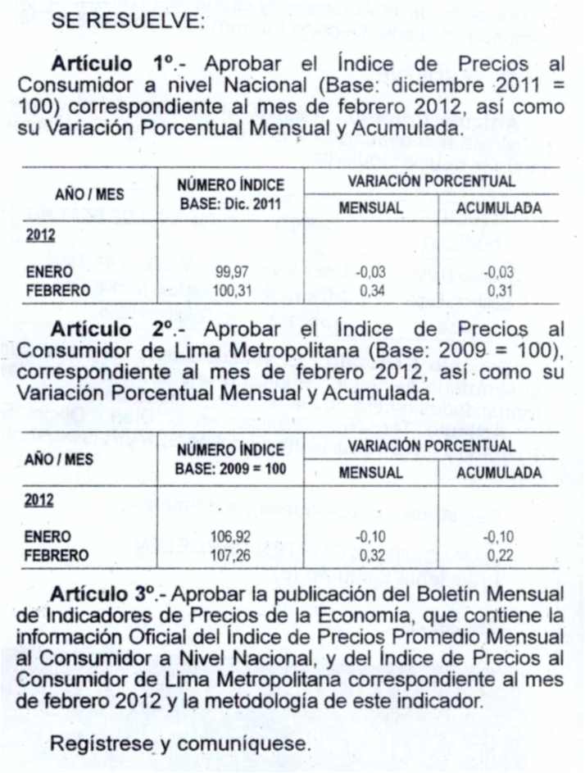
 | 22 | 2011 | 2011-11-04 | 2011-11-04 | 2126.900
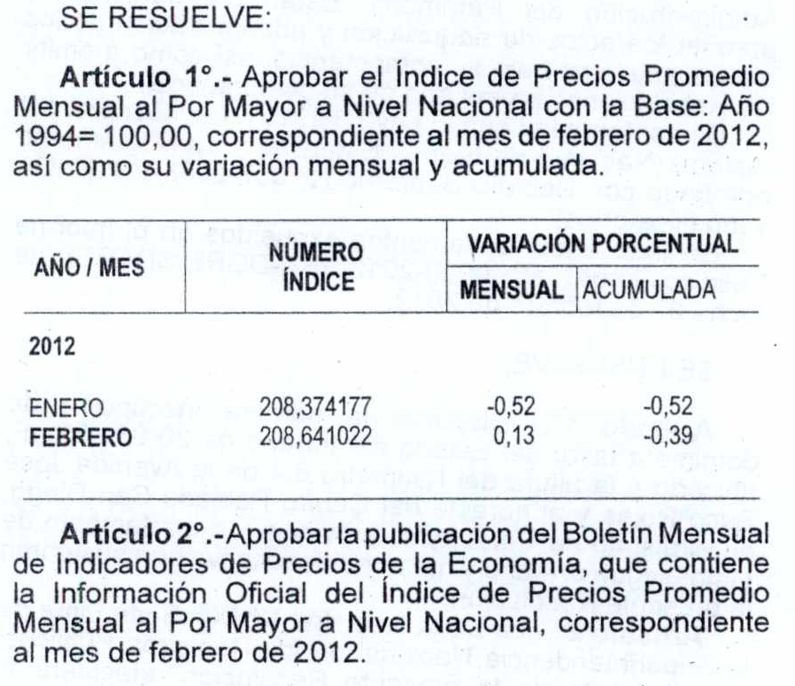
 | 21 | 2011 | 2011-11-11 | 2011-11-11 | 2109.100
 | 20 | 2011 | 2011-11-18 | 2011-11-18 | 2105.450
 | 19 | 2011 | 2011-11-25 | 2011-11-25 | 2023.000
 | 18 | 2011 | 2011-12-02 | 2011-12-02 | 2043.250
 | 17 | 2011 | 2011-12-09 | 2011-12-09 | 2087.150
 | 16 | 2011 | 2011-12-16 | 2011-12-16 | 2001.600
 | 15 | 2011 | 2011-12-23 | 2011-12-23 | 1965.400
 | 14 | 2011 | 2011-12-30 | 2011-12-30 | 1972.000
 | 13 | 2012 | 2012-01-06 | 2012-01-06 | 2020.000
 | 12 | 2012 | 2012-01-13 | 2012-01-13 | 2120.000
 | 11 | 2012 | 2012-01-20 | 2012-01-20 | 2166.100
 | 10 | 2012 | 2012-01-27 | 2012-01-27 | 2208.450
 | 9 | 2012 | 2012-02-03 | 2012-02-03 | 2209.150
 | 8 | 2012 | 2012-02-10 | 2012-02-10 | 2206.900
 | 7 | 2012 | 2012-02-17 | 2012-02-17 | 2157.550
 | 6 | 2012 | 2012-02-24 | 2012-02-24 | 2199.650
 | 5 | 2012 | 2012-03-02 | 2012-03-02 | 2291.900
 | 4 | 2012 | 2012-03-09 | 2012-03-09 | 2194.500
 | 3 | 2012 | 2012-03-16 | 2012-03-16 | 2193.400
 | 2 | 2012 | 2012-03-23 | 2012-03-23 | 2176.250
 | 1 | 2012 | 2012-03-30 | 2012-03-30 | 2122.500

 |  |  |  |  |  |  |  |  |  |  | IPM Al 01.02.2012 | IPC Al 01.02.2012
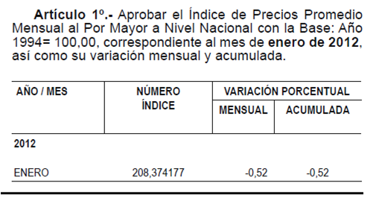
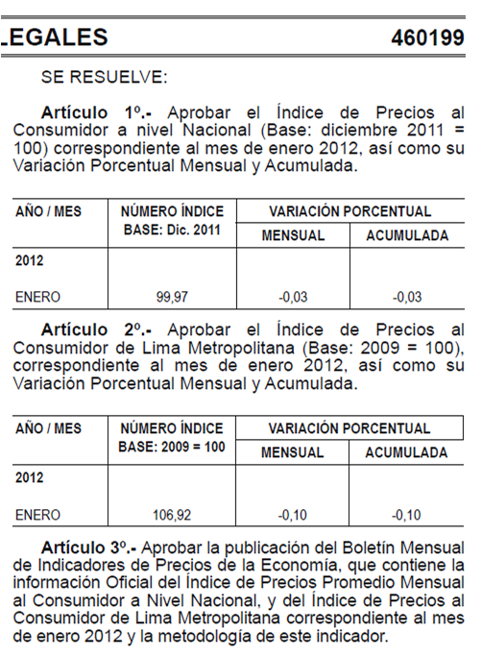

 |  |  |  |  |  |  |  |  |  |  | IPM Al 01.01.2012 | IPC Al 01.01.2012

COMBUSTIBLES_(NO APLICA)
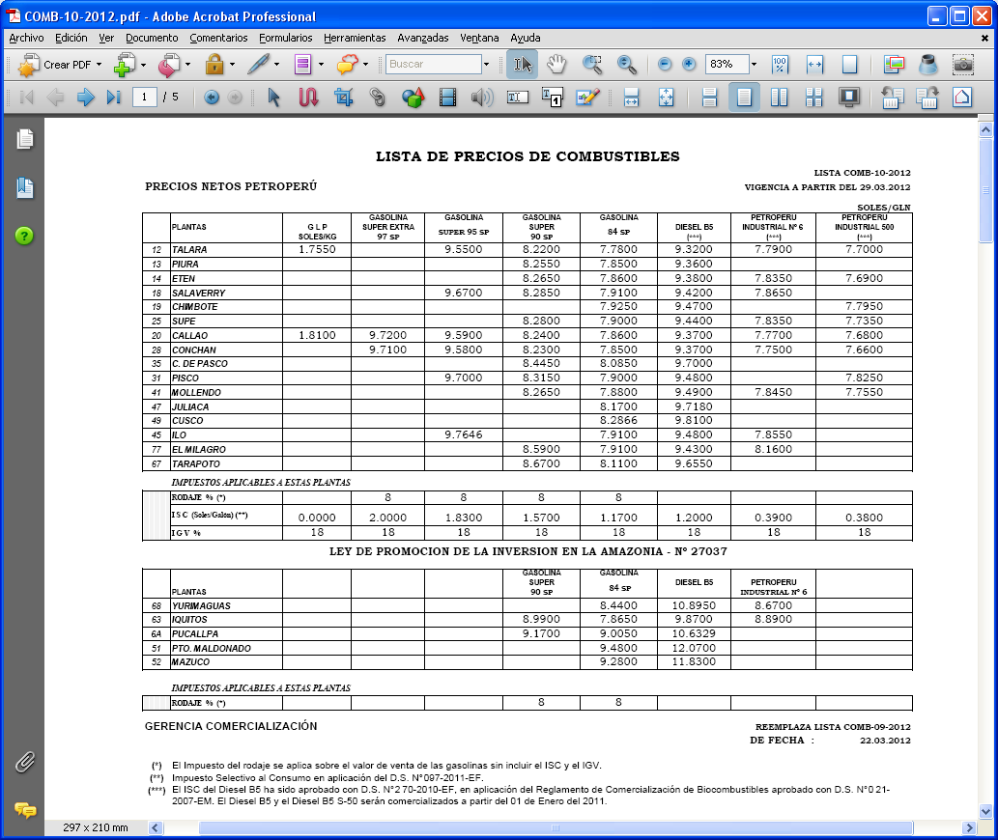
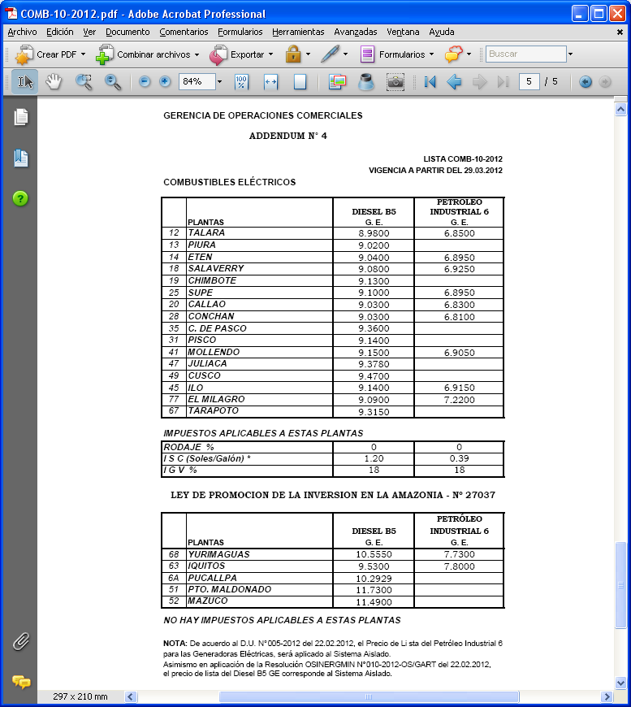
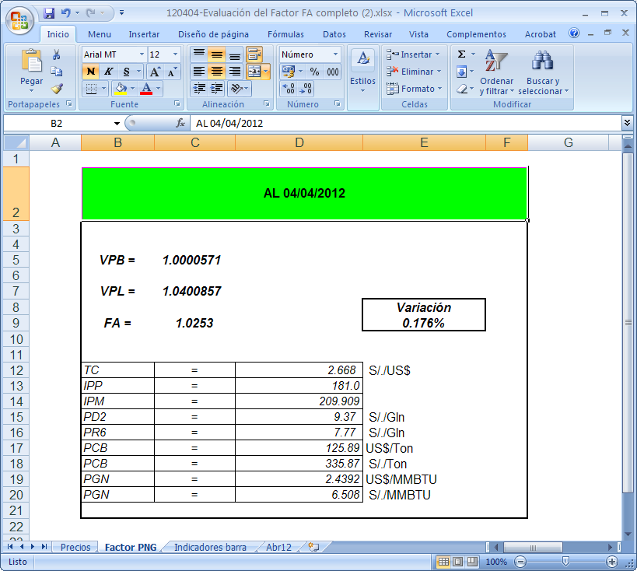
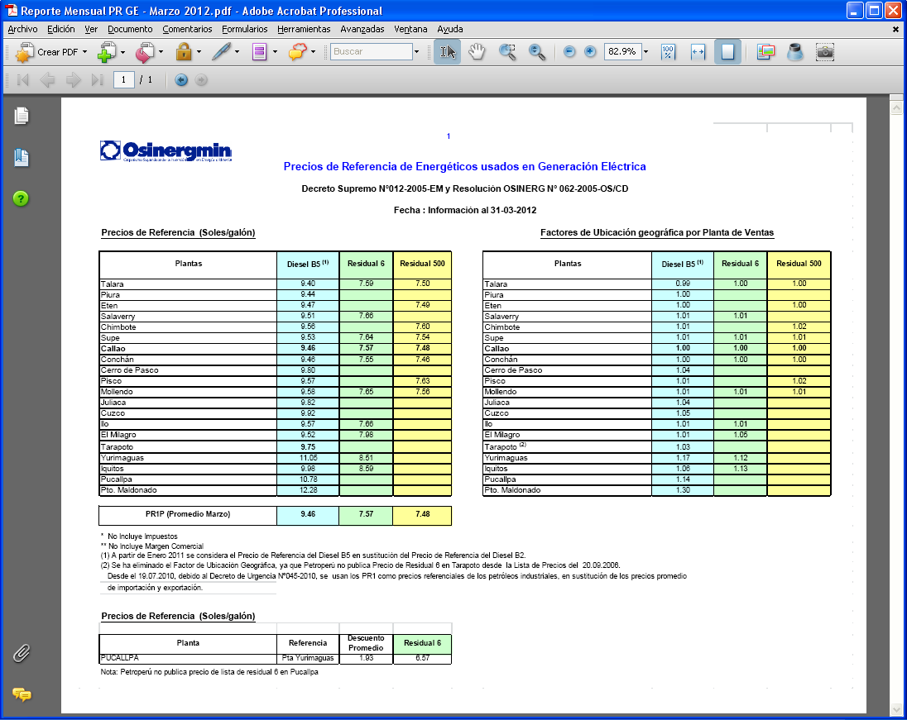
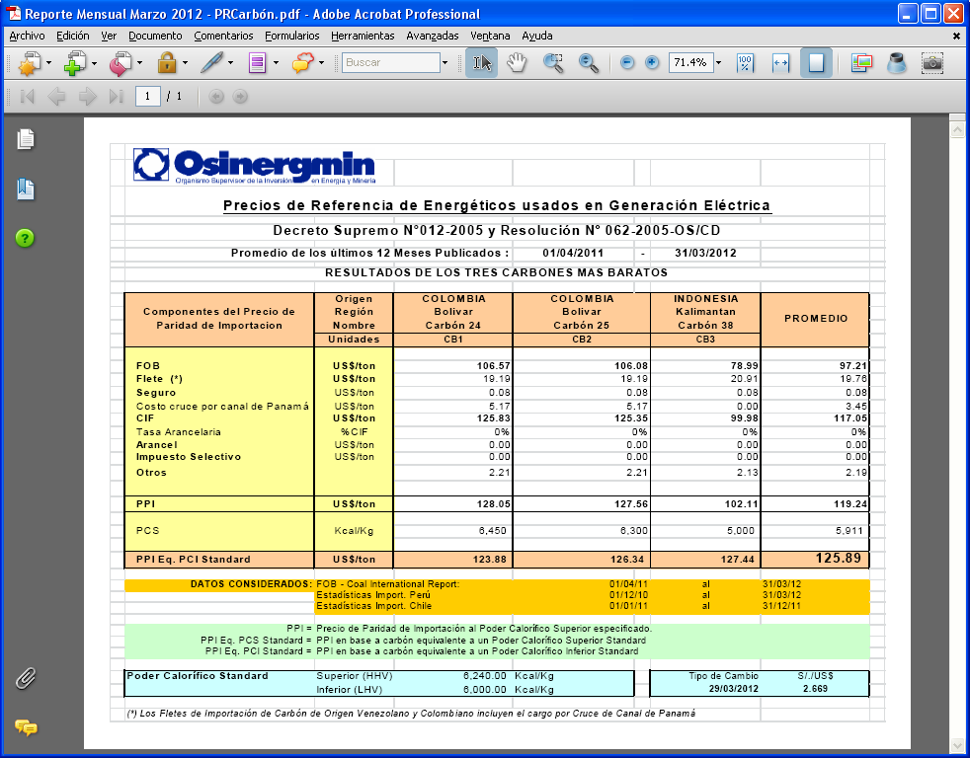
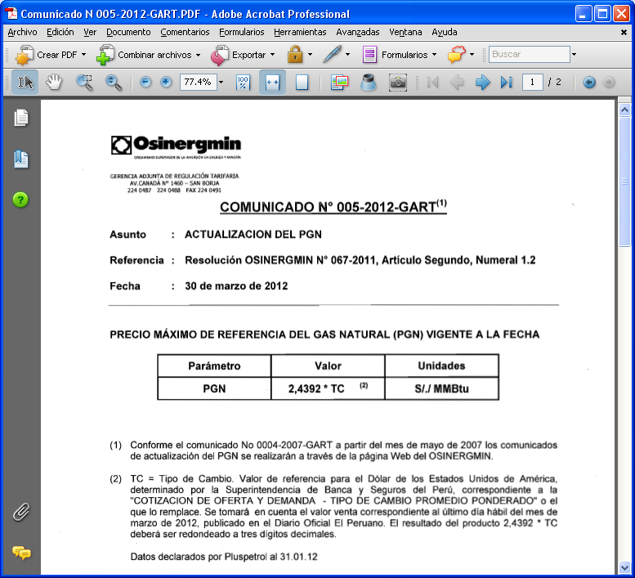
ANEXO 2: ACTUALIZACIÓN DEL PRECIO DE LOS COMBUSTIBLES

 |  |  |  | Valores a Utilizar en la Hoja de Calculo
 |  | PPVn - Lista Petroperú |  | Los Menores |  | ISC |  | Precio + ISC |  |  |  | Precios de referencia OSINERGMIN
 | Fecha del indicador === > | 2012-03-29 |  |  |  |  |  |  |  |  | Fecha del indicador === > | 2012-03-31
Sistema | Punto de venta | D B5 (S/./gl) | R6 (S/./gl) | D2 (S/./gl) | R6 (S/./gl) | ISC_D2 (S/./Galón) | ISC_R6 (S/./Galón) | D B5 (S/./gl) | R6 (S/./gl) | Sistema | Punto de venta | D B5 (S/./gl) | R6 (S/./gl) | FOBCB (US$/tn) | PGN (US$/MMBtu) | PGN (S/./MMBtu)
SEIN | Lima (Callao) | 9.3700 | 7.7700 | 9.3700 | 7.5700 | 1.20 | 0.39 | 10.5700 | 7.9600 | SEIN | Lima (Callao) | 9.4300 | 7.5700 | 125.89 | 2.4392 | 6.442
Electronorte | Callao | 9.0300 |  | 9.0300 |  | 1.20 |  | 10.2300 | 0.0000
Electro Oriente, Sersa | Iquitos | 9.5300 | 7.8000 | 9.5300 | 7.8000 | 0.00 | 0.00 | 9.5300 | 7.8000
Electro Sur Medio, Hidrandina, Seal | Callao | 9.0300 |  | 9.0300 |  | 1.20 |  | 10.2300 | 0.0000
Electro Sur Este | Cusco | 9.4700 |  | 9.4700 |  | 1.20 |  | 10.6700 | 0.0000

TA_VAD


ANEXO 3: ACTUALIZACIÓN DE LAS TASAS ARANCELARIAS DEL VALOR AGREGADO DE DISTRIBUCIÓN

TASAS ARANCELARIAS (Parte 1)
Factores Resolución 181-2009 OS/CD y 234-2010 OS/CD
 | PARTIDA | Sector 1 | Sector 2 | Sector 3 | Sector 4 | Sector 5 | Sector Especial | SER 100% Estado Prepago | SER 100% Estado Convencional | SER 100% Empresa Prepago | SER 100% Empresa Prepago | TA
BMT | 8471.30.00.00 | 15.13% | 36.39% | 35.95% | 1.13% | 4.89% | 39.47% | 11.47% | 11.47% | 11.47% | 11.47% | 0.0%
 | 8504.21.90.00 | 5.93% | 0.00% | 0% | 0.00% | 0% | 0.00% | 0% | 0.00% | 0.00% | 0.00% | 0.0%
 | 8517.11.00.00 | 3.12% | 0.71% | 6.89% | 0.52% | 0.31% | 10.01% | 1.66% | 1.66% | 1.66% | 1.66% | 0.0%
 | 8535.30.00.00 | 75.22% | 48.06% | 40.70% | 55.90% | 24.87% | 17.15% | 31.92% | 31.92% | 31.92% | 31.92% | 0.0%
 | 8539.32.00.00 | 0.00% | 0.00% | 0.00% | 0.00% | 0.00% | 0.00% | 0.00% | 0.00% | 0.00% | 0.00% | 6.0%
 | 8704.21.10.10 | 0.60% | 14.84% | 16.46% | 42.45% | 69.93% | 33.37% | 54.95% | 54.95% | 54.95% | 54.95% | 0.0%
 | 9028.30.10.00 | 0.00% | 0.00% | 0.00% | 0.00% | 0.00% | 0.00% | 0.00% | 0.00% | 0.00% | 0.00% | 0.0%
BBT | 8504.21.90.00 | 58.93% | 42.63% | 43.15% | 36.04% | 44.33% | 80.21% | 24.42% | 42.19% | 24.42% | 42.19% | 0.0%
 | 8517.11.00.00 | 2.54% | 0.36% | 2.01% | 0.28% | 0.10% | 1.92% | 0.16% | 0.28% | 0.16% | 0.28% | 0.0%
 | 8535.30.00.00 | 8.43% | 4.28% | 4.79% | 7.16% | 5.12% | 2.49% | 2.11% | 3.64% | 2.11% | 3.64% | 0.0%
 | 8539.32.00.00 | 17.45% | 29.81% | 34.74% | 37.30% | 32.15% | 1.41% | 7.18% | 12.40% | 7.18% | 12.40% | 6.0%
 | 8704.21.10.10 | 0.47% | 6.65% | 4.81% | 18.61% | 16.77% | 6.40% | 9.06% | 15.65% | 9.06% | 15.65% | 0.0%
 | 9028.30.10.00 | 0.00% | 0.00% | 0.00% | 0.00% | 0.00% | 0.00% | 55.96% | 23.92% | 55.96% | 23.92% | 0.0%
 | 8471.30.00.00 | 12.18% |  |  |  |  |  |  |  |  |  | 0.0%
BSED | 8471.30.00.00 | 5.74% | 5.84% | 3.67% | 0.17% | 0.41% | 7.00% | 1.10% | 1.10% | 1.10% | 1.10% | 0.0%
 | 8504.21.90.00 | 76.09% | 83.32% | 84.56% | 80.12% | 86.68% | 82.75% | 87.58% | 87.58% | 87.58% | 87.58% | 0.0%
 | 8517.11.00.00 | 1.20% | 0.13% | 0.70% | 0.08% | 0.03% | 1.77% | 0.16% | 0.16% | 0.16% | 0.16% | 0.0%
 | 8535.30.00.00 | 16.75% | 8.32% | 9.39% | 15.91% | 10.02% | 2.56% | 7.55% | 7.55% | 7.55% | 7.55% | 0.0%
 | 8539.32.00.00 | 0.00% | 0.00% | 0.00% | 0.00% | 0.00% | 0.00% | 0.00% | 0.00% | 0.00% | 0.00% | 6.0%
 | 8704.21.10.10 | 0.22% | 2.39% | 1.68% | 3.72% | 2.86% | 5.92% | 3.61% | 3.61% | 3.61% | 3.61% | 0.0%
 | 9028.30.10.00 | 0.00% | 0.00% | 0.00% | 0.00% | 0.00% | 0.00% | 0.00% | 0.00% | 0.00% | 0.00% | 0.0%



TASAS ARANCELARIAS (Parte 2)
 |  |  |  |  |  |  | Partida (2): 8504.21.90.00
 | PARTIDA | Valor Base | Al 31.12.2011 |  | Codigo
(1) | 8471.30.00.00 | 0.0% | 0.0% |  | 8471300000
(2) | 8504.21.90.00 | 0.0% | 0.0% |  | 8504219000
(3) | 8517.11.00.00 | 0.0% | 0.0% |  | 8517110000
(4) | 8535.30.00.00 | 0.0% | 0.0% |  | 8535300000
(5) | 8539.32.00.00 | 9.0% | 6.0% |  | 8539320000
(6) | 8704.21.10.10 | 0.0% | 0.0% |  | 8704211010
(7) | 9028.30.10.00 | 0.0% | 0.0% |  | 9028301000
(8) | 7413.00.00.00 | 0.0% | 0.0% |  | 7413000000
(9) | 7614.90.00.00 | 0.0% | 0.0% |  | 7614900000
 | http://www.aduanet.gob.pe/itarancel/arancelS01Alias

Partida (1): 8471.30.00.00 |  |  |  |  |  |  | Partida (3): 8517.11.00.00




Partida (4): 8535.30.00.00 |  |  |  |  |  |  | Partida (6): 8704.21.10.10



Partida (5): 8539.32.00.00 |  |  |  |  |  |  | Partida (7): 9028.30.10.00



Partida (8): 7413.00.00.00 |  |  |  |  |  |  | Partida (9): 7614.90.00.00

